Blad1
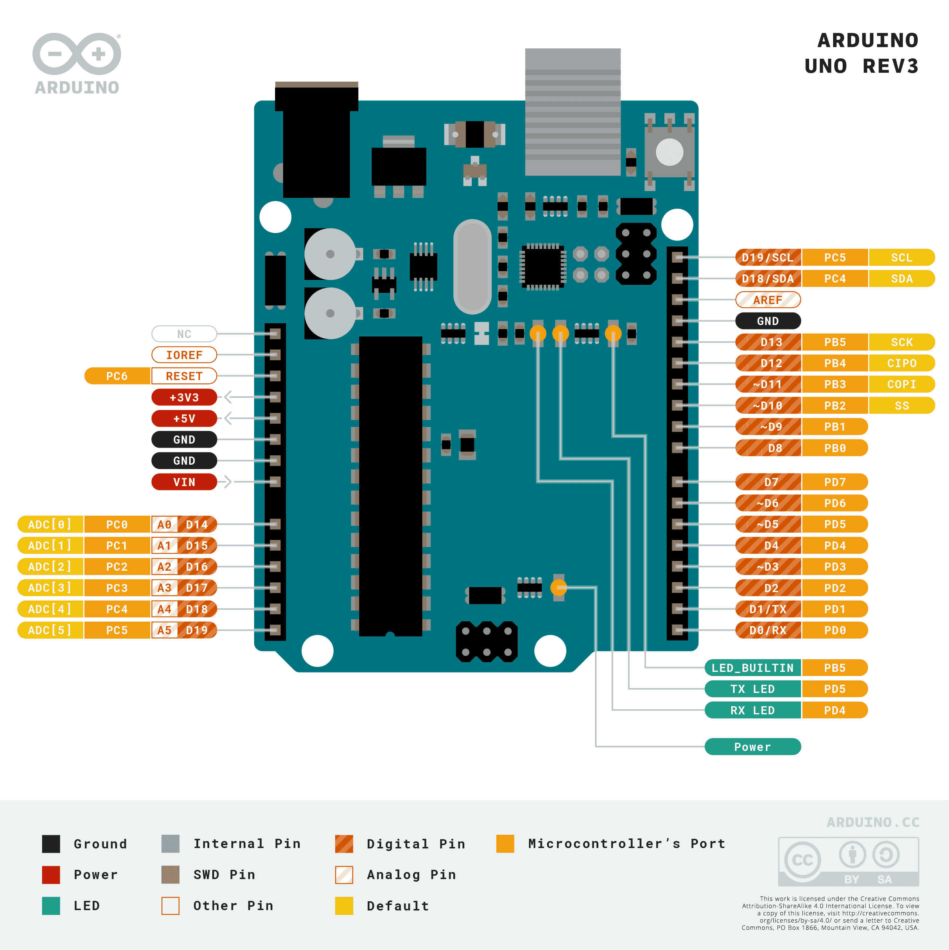
PIN | INPUT/ OUTPUT | FUNCTION | MODULE | COLOR
D0
D1
D2
D3
D4
D5
D6
D7 | OUTPUT | HEATER | RELAIS | N/A
D8 | OUTPUT | D4 | LCD | GREEN/BROWN
D9 | OUTPUT | D5 | LCD | WHITE/GREEN
D10 | OUTPUT | D6 | LCD | RED/BLUE
D11 | OUTPUT | D7 | LCD | YELLOW/BROWN
D12 | OUTPUT | RESET | LCD | PINK/GREY
D13 | OUTPUT | ENABLE | LCD | WHITE/YELLOW
D14 | INPUT | BUTTON | KEYPAD | GREEN
D15 | INPUT | TEMP | NTC | YELLOW
D16
D17
D18
D19

